Схема
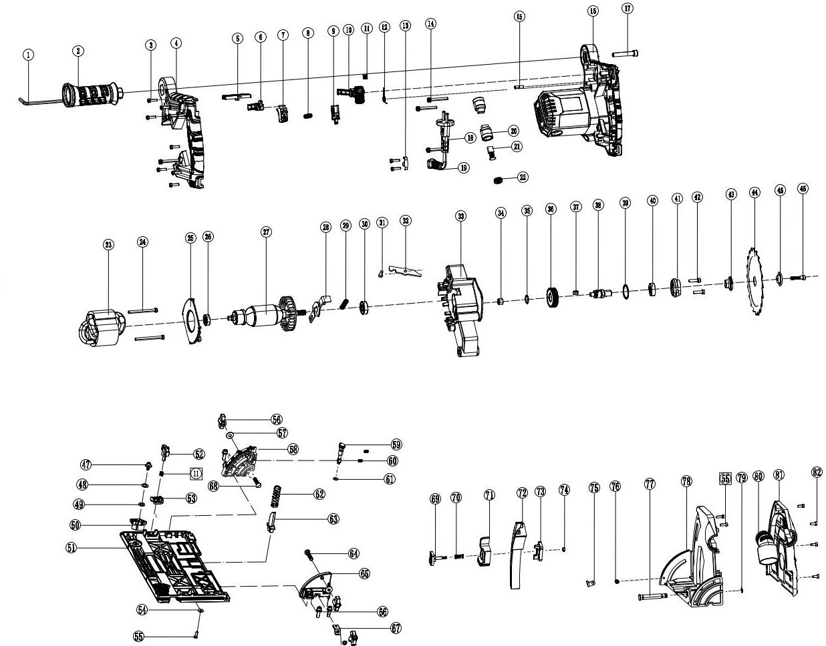
 |  |  | Номенклатурный перечень деталей |  |  | 2025-09-12
 |  |  | Spare parts list |  |  | Действителен с / Valid from
FT6407 |  | FT6407 Погружная пила 160/1300 |  |  | Артикул изделия | 6407
 |  |  |  |  | Product ID

Номер на схеме | FELISATTI |  | WELEE |  | Разборная схема
 | Артикул | Наименование детали | Spare part ID | Name of the spare part | Характеристика | Шт.в изд
Drawing number |  |  |  |  | Technical parameters | pcs per unit
1 | 6407.00010083 | Ключ шестигранный |  | 内六角扳手(通用8140） |  | 1
2 | 6407.00020210 | Дополнительная рукоятка |  | 辅助手柄(通用8140） |  | 1
3 | 6407.00030106 | Саморез Ø4,0. L=16 мм |  | 十字盘头自攻螺钉ST4*16 |  | 8
4 | 6407.00040210 | Ответная часть рукоятки |  | 手柄盖 |  | 1
5 | 6407.00050176 | Предохранитель кнопки включения |  | 锁扣 |  | 1
6 | 6407.00060261 | Тяга выключателя |  | 开关导杆(通用8140） |  | 1
7 | 6407.00070084 | Кнопка выключателя |  | 开关按钮(通用8140） |  | 1
8 | 6407.00080188 | Пружина кнопки выключателя |  | 开关弹簧(通用8140） |  | 1
9 | 6407.00090038 | Выключатель |  | 开关(通用89002） |  | 1
10 | 6407.00100248 | Толкатель |  | 推杆 |  | 1
11 | 6407.00110188 | Пружина Ø7×0,5×20×Ø5,2 |  | 推杆弹簧φ0.5*7*20×φ5.2 |  | 3
12 | 6407.00120188 | Пружина кручения |  | 扭簧 |  | 1
13 | 6407.00130062 | Кабельный зажим |  | 压线板(通用6寸） |  | 1
14 | 6407.00140106 | Винт М5. L=40 мм (комплект с шайбами) |  | 十字盘头螺钉M5*40（三联件） |  | 4
15 | 6407.00150305 | Резиновый штифт Ø5,5×9 мм |  | 橡胶柱φ5.5*9（删除） |  | 2
16 | 6407.00160105 | Корпус электродвигателя с интегрированной рукояткой |  | 机壳 |  | 1
17 | 6407.00170106 | Винт под шестигранник М8. L=45 мм |  | 内六角螺丝M8*45 |  | 1
18 | 6407.00180074 | Кабель питания |  | 电缆线(通用8190） |  | 1
19 | 6407.00190067 | Защитная оболочка кабеля |  | 电缆护套(通用8190） |  | 1
20 | 6407.00200309 | Щёткодержатель |  | 刷握(通用89002） |  | 2
21 | 6407.00210308 | Щётка угольная |  | 碳刷(通用89002） |  | 2
22 | 6407.00220110 | Крышка угольной щётки |  | 刷握盖(通用89002） |  | 2
23 | 6407.00230235 | Статор |  | 定子φ72*45 |  | 1
24 | 6407.00240106 | Саморез Ø5,0. L=58 мм |  | 十字盘头自攻螺钉ST5*58 |  | 2
25 | 6407.00250053 | Диффузор |  | 挡风圈 |  | 1
26 | 6407.00260169 | Подшипник шариковый 608 |  | 深沟球轴承608 |  | 1
27 | 6407.00270036 | Ротор |  | 转子 |  | 1
28 | 6407.00280265 | Фиксатор шпинделя |  | 自锁 |  | 1
29 | 6407.00290188 | Пружина фиксатора шпинделя |  | 自锁弹簧(通用8140） |  | 1
30 | 6407.00300169 | Подшипник шариковый 6000 |  | 深沟球轴承6000 |  | 1
31 | 6407.00310106 | Винт М5. L=15 мм |  | 十字盘头螺钉M5*15 |  | 1
32 | 6407.00320162 | Ограничитель |  | 限位板(通用8140） |  | 1
33 | 6407.00330105 | Корпус редуктора |  | 齿轮箱 |  | 1
34 | 6407.00340169 | Игольчаты подшипник HK0808 |  | 滚针轴承HK0808 |  | 1
35 | 6407.00350098 | Стопорное кольцо наружное Ø15 |  | 轴用挡圈φ15 |  | 1
36 | 6407.00360285 | Ведомая шестерня |  | 大齿轮 |  | 1
37 | 6407.00370302 | Шпонка 5×5×8 мм |  | 平键5*5*8 |  | 1
38 | 6407.00380301 | Шпиндель |  | 输出轴 |  | 1
39 | 6407.00390098 | Стопорное кольцо внутреннее Ø28 |  | φ28孔用挡圈 |  | 1
40 | 6407.00400169 | Подшипник шариковый 6001 |  | 深沟球轴承6001 |  | 1
41 | 6407.00410110 | Крышка редуктора |  | 前盖 |  | 1
42 | 6407.00420106 | Винт М5. L=15 мм (комплект с шайбами) |  | 十字盘头螺钉M5*15（三联件） |  | 2
43 | 6407.00430281 | Установочная шайба |  | 内压板 |  | 1
44 | 6407.00440158 | Пильное полотно |  | 165锯片 |  | 1
45 | 6407.00450281 | Прижимная шайба |  | 外压板 |  | 1
46 | 6407.00460106 | Винт М6. L=20 мм (12,9) |  | 压刀螺钉M6×20（等同12.9级）(通用8140） |  | 1
47 | 6407.00470106 | Винт М5. L=12 мм (комплект с шайбами) |  | 内六角圆柱头螺钉M5×12（三联件）平垫Φ15 |  | 2
48 | 6407.00480281 | Плоская шайба Ø8,3×15,2×1,2 мм |  | 平垫φ8.3*φ15.2*1.2 |  | 2
49 | 6407.00490032 | Волновая шайба |  | 波形垫片(通用8140） |  | 2
50 | 6407.00500313 | Эксцентрик |  | 偏心轮(通用8140） |  | 2
51 | 6407.00510143 | Основание |  | 底板(通用8140） |  | 1
52 | 6407.00520106 | Прижимной винт |  | 压尺旋钮(通用8140） |  | 2
53 | 6407.00530062 | Зажим |  | 前压尺板(通用8140） |  | 1
54 | 6407.00540281 | Плоская шайба Ø4×12×1 мм |  | 平垫Φ4*Φ12*1 |  | 1
55 | 6407.00550106 | Саморез Ø4,0. L=12 мм |  | 十字盘头自攻螺钉ST4*12 |  | 5
56 | 6407.00560265 | Фиксатор |  | 锁紧旋钮(通用8140） |  | 2
57 | 6407.00570281 | Плоская шайба Ø6×16×1 мм |  | 平垫Φ6*Φ16*1 |  | 2
58 | 6407.00580142 | Передняя опора |  | 前支脚(通用8140） |  | 1
59 | 6407.00590306 | Шток |  | 顶杆(通用8140） |  | 1
60 | 6407.00600106 | Регулировочный винт М5. L=10 мм |  | 紧定螺钉M5×10(通用8140） |  | 2
61 | 6407.00610097 | Уплотнительное кольцо |  | O型圈d1=5 d2=2.5(通用8140） |  | 1
62 | 6407.00620188 | Возвратная пружина |  | 复位弹簧(通用8140） |  | 1
63 | 6407.00630238 | Стойка возвратной пружины |  | 弹簧架(通用8140） |  | 1
64 | 6407.00640106 | Винт с квадратным подголовком М6. L=25 мм |  | 小半圆方径螺钉M6×25 |  | 1
65 | 6407.00650142 | Задняя опора |  | 后支脚(通用8140） |  | 1
66 | 6407.00660106 | Винт под шестигранник М8. L=20 мм (комплект с шайбами) |  | 内六角圆柱头螺钉M6×20（三联件） |  | 4
67 | 6407.00670179 | Прижимная пластина |  | 后压尺板(通用8140） |  | 1
68 | 6407.00680106 | Винт с квадратным подголовком М6. L=30 мм |  | 小半圆方径螺钉M6×30 |  | 1
69 | 6407.00690084 | Кнопка регулятора глубины пропила |  | 推钮(通用8140） |  | 1
70 | 6407.00700188 | Пружина Ø8×1×28×Ø8,5 |  | 推钮弹簧φ1*8*28*φ8.5(通用8140） |  | 1
71 | 6407.00710160 | Пластина регулировки глубины пропила |  | 深度调节板(通用8140） |  | 1
72 | 6407.00720292 | Шкала регулятора глубины пропила |  | 深度尺 |  | 1
73 | 6407.00730265 | Фиксатор |  | 尺扣(通用8140） |  | 1
74 | 6407.00740106 | Контргайка М4 |  | 防松螺母M4 |  | 1
75 | 6407.00750321 | Указатель |  | 指针(通用8140） |  | 1
76 | 6407.00760106 | Винт М4. L=8 мм |  | 十字盘头螺钉M4*8 |  | 1
77 | 6407.00770144 | Ось |  | 销(通用8140） |  | 1
78 | 6407.00780085 | Кожух пильного полотна с интегрированным основанием |  | 头壳座 |  | 1
79 | 6407.00790098 | Стопорное кольцо наружное Ø8 |  | 轴用挡圈φ8 |  | 1
80 | 6407.00800150 | Пылеотводящий патрубок |  | 出尘管(通用8140） |  | 1
81 | 6407.00810085 | Ответная часть кожуха пильного полотна |  | 头壳盖 |  | 1
82 | 6407.00820106 | Винт М4. L=10 мм |  | 十字盘头螺钉M4*10 |  | 5

